【建物管理等・物品等】すべての業者
 |  |  |  |  |  |  |  |  |  |  |  |  |  |  |  |  |  |  |  |  | 8

青色のセルに入力が必要です。
漏れのないよう入力ください。

各種承諾書・委任状・使用印鑑届

野々市市長 宛

 |  |  |  |  |  |  |  | 主たる営業所の 所在地 |  |  | 〒

 |  |  |  |  |  |  |  | （フリガナ） 商号又は名称

印
 |  |  |  |  |  |  |  | （フリガナ） 代表者役職・氏名 |  |  |  |  |  |  |  |  |  | ・

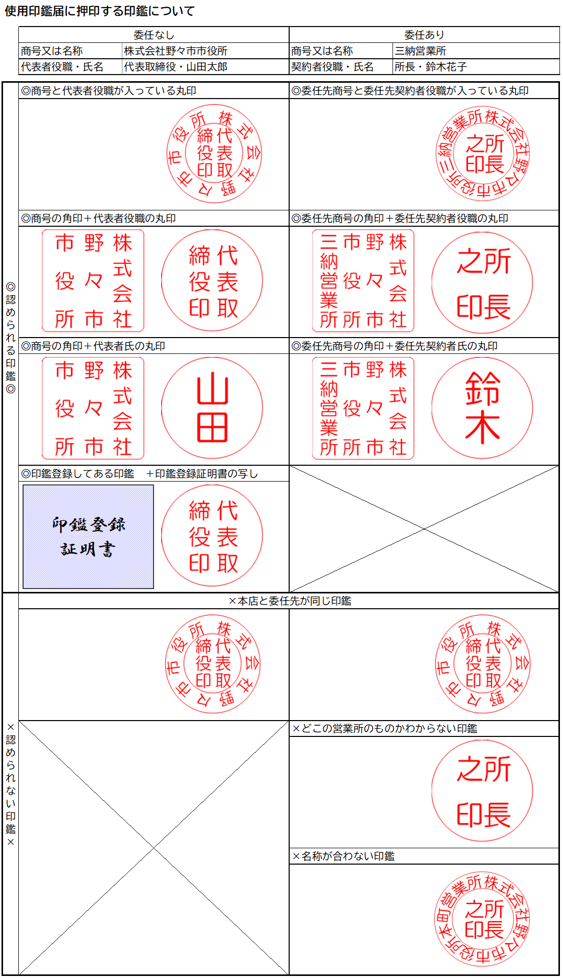
 |  |  | 競争入札参加資格申請に係るシステムや書類の全ての記載事項は、事実と相違ないことを誓約します。

 |  |  | 暴力団排除に関する誓約書兼照会承諾書
 |  |  | 私は、自己又は自社の役員等が、野々市市暴力団排除条例（平成24年野々市市条例第13号）に規定する暴力団員又は暴力団若しくは暴力団員と密接な関係を有する者（以下「暴力団関係者」という。）でないことを誓約します。また、野々市市から請求があった場合は、当方の役員等名簿（氏名、生年月日、役職、住所の一覧表）を指定された期日までに提出すること、並びに石川県警察本部に照会することを承諾します。なお、この誓約に違背した場合は、入札参加資格の停止、契約解除等のいかなる措置を受け、かつその事実を公表されても異存ありません。

営業所等に権限を委任 |  |  |  |  |  |  | 委任状
 | 私は次の者を代理人と定め、 |  |  |  | 令和 |  |  | 8 |  | 年４月１日から |  | 令和 |  |  | 10 | 年３月31日まで、

 | 次の１～５の権限を委任し、使用印鑑届に押印した印鑑を使用させます。

 | （郵便番号） 所在地 |  |  | 〒

 | 商号又は名称

 | 契約者役職・氏名 |  |  |  |  |  |  |  |  |  |  |  | ・

 | 電話番号 |  |  |  |  |  |  |  |  |  |  |  |  | FAX番号

 | １ | 入札及び見積に関する件 |  |  |  |  | ２ |  | 契約締結及び物品引渡に関する件 |  |  |  |  |  |  |  | ３ |  | 代金の請求及び領収に関する件

 | ４ | 復代理人選任に関する件 |  |  |  |  | ５ |  | 前各項に付随する手続き一切の件

使用印鑑届

 | 次の印鑑は、入札、見積り参加、契約の締結並びに代金の請求及び受領のために使用したいので届け出ます。

 |  |  |  |  |  | 社印（代表者印に法人名が入っている場合は省略可、委任する場合は法人名及び支店名等が入ったものを押印） |  |  |  |  |  |  |  |  |  |  |  |  |  | 代表者印（委任する場合は支店長等の役職が入ったものを押印）

